АКЦИИ МЕСЯЦА

т/ф 98-38-81, 98-38-82, г. Ярославль, Тормозное шоссе, д.3
сайт: лесунас.рф
e-mail: lesunas@mail.ru
Время работы: без перерыва на обед
Пн-Пт: с 9:00 до 18:00
Сб: с 9:00 до 15:00
Прайс-лист от 07.08.2026 г.
АКЦИОННЫЙ ЛИСТ

НАИМЕНОВАНИЕ | Цена руб. за м3 | Цена руб. за шт.
БРУСОК ЕСТЕСТВЕННОЙ ВЛАЖНОСТИ 1 СОРТ
50х70х3000 | 18 000р. | 189р.
БРУСОК ЕСТЕСТВЕННОЙ ВЛАЖНОСТИ 2 СОРТ
50х50х2000 | 10,000р. | 50р.
ДОСКА ОБРЕЗНАЯ 1 СОРТ
25х80х2000 | 12,000р. | 48р.
25х100х2000 | 12,000р. | 60р.
25х125х2000 | 12,000р. | 75р.
25х150х2000 | 12,000р. | 90р.
25х100х6000 | 18,000р. | 270р.
ДОСКА ОБРЕЗНАЯ 2 СОРТ
25х100х3000 | 12 000р. | 90р.
25х150х3000 | 12 000р. | 135р.
25х100х6000 | 12 000р. | 180р.
ДОСКА СУХАЯ СТРОГАННАЯ
20х96х2000 сорт АВ | 40 000р. | 154р.
20х96х3000 сорт АВ | 36 000р. | 207р.
38х140х3000 сорт С | 17 000р. | 271р.
НАЩЕЛЬНИК "ГРИБОК"
43/3000 сорт А | СОСНА | 100р.
НАЛИЧНИК
гладкий 65/12/1750 | СОСНА | 130р.
УГОЛОК
наружный гладкий 27/27/2200 | СОСНА | 75р.
ЕВРОВАГОНКА СОРТ С
12,5х96х2000 | 25 000р. | 600р.
12,5х96х2750 | 25 000р. | 825р.
12,5х96х3000 | 25 000р. | 900р.
ЕВРОВАГОНКА СОРТ АВ
12,5х96х1500 | 38 000р. | 684р.
12,5х96х2000 | 38 000р. | 912р.
12,5х96х2100 | 38 000р. | 958р.
12,5х96х2700 | 38 000р. | 1 231р.
12,5х96х2800 | 38 000р. | 1 277р.
12,5х96х3000 | 38 000р. | 1 368р.
ЕВРОВАГОНКА СОРТ А
12,5х96х2100 | 40 000р. | 1008р.
12,5х96х2750 | 40 000р. | 1320р.
ВАГОНКА ШТИЛЬ СОРТ В
13х90х3000 | 25 000р. | 88р.
ИМИТАЦИЯ БРУСА
18х96х4000 сорт АВ | 37 000р. | 256р.
21х146х5000 сорт А | 35 000р. | 537р.
21х146х5500 сорт А | 35 000р. | 590р.
БЛОК-ХАУС КРУГЛЫЙ
28х145х3000 сорт АВ | 33 000р. | 402р.
38х143х6000 сорт ВС | 24 000р. | 782р.
38х190х2000 сорт ВС | 24 000р. | 347р.
38х190х3000 сорт ВС | 24 000р. | 520р.
38х190х5000 сорт ВС | 24 000р. | 866р.
БЛОК-ХАУС ПЛОСКИЙ
38х190х4000 сорт АВ | 35 000р. | 1011р.
38х190х6000 сорт АВ | 35 000р. | 1560р.
ДОСКА ПОЛА
20х95х3000 сорт С | 25 000р. | 143р.
47х145х1890 сорт АВ | 30,000р. | 386р.
Примечание: прайс является ориентировочным, наличие и конечные цены необходимо уточнять у менеджера

Изделия осина
т/ф 98-38-81, 98-38-82, г. Ярославль, Тормозное шоссе, д.3
сайт: лесунас.рф
e-mail: lesunas@mail.ru
Время работы: без перерыва на обед
Пн-Пт: с 9:00 до 18:00
Сб: с 9:00 до 15:00
ИЗДЕЛИЯ ИЗ ОСИНЫ
(цена за безнальный расчёт +5% от цены прайса)
Прайс-лист от 05.03.2026 г.
Наименование | Профиль | Цена, за шт
Ведро-запарник 10 литров | 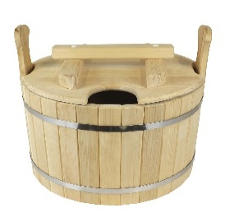 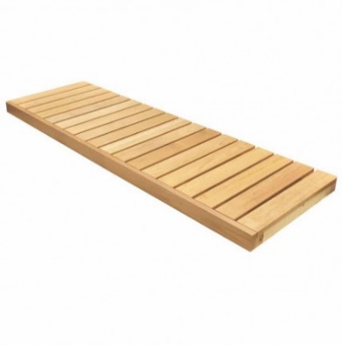 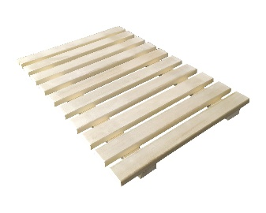 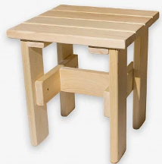 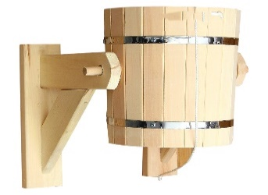 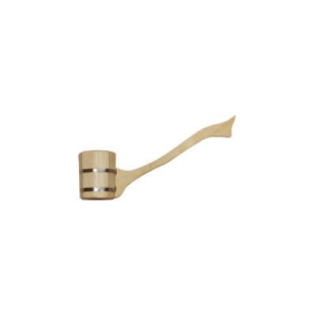 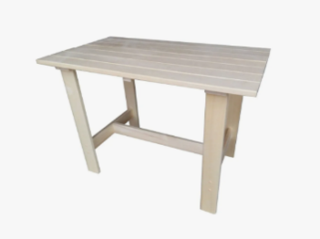 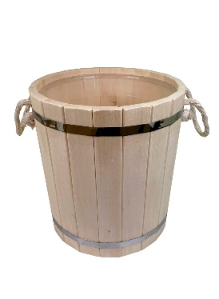 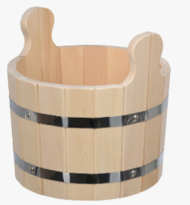 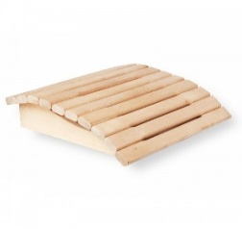 | 1,300 ₽
Ведро-запарник 18 литров |  | 1,550 ₽
Вешалка 5-ти секционная |  | 540 ₽
Вешалка для полотенец |  | 420 ₽
Вешалка угловая |  | 420 ₽
Вешалка-полка на 60 см |  | 495 ₽
Дверь 73х177 (коробка осина) |  | 5,500 ₽
Дверь 73х177 (коробка хвоя) |  | 5,000 ₽
Задвижка вентиляционная бол. |  | 180 ₽
Задвижка вентиляционная мал. |  | 150 ₽
Запарник 14 литров |  | 1,200 ₽
Запарник 14 литров со вставкой |  | 1,500 ₽
Запарник большой 32 литра |  | 1,500 ₽
Запарник большой 32 литра со вставкой |  | 1,800 ₽
Запарник для трав 8 литров |  | 855 ₽
Кадушка 20 литров |  | 990 ₽
Кадушка 40-50 литров |  | 1,300 ₽
Ковш |  | 480 ₽
Наличник гладкий 70/15/2000 из осины сорт А |  | 400 ₽
Нащельник 30/10/2700 из осины сорт А |  | 165 ₽
Плинтус гладкий 35/8/2700 из осины сорт А |  | 160 ₽
Плинтус фигурный 50/8/2700 из осины сорт А |  | 210 ₽
Подголовник простой |  | 330 ₽
Подголовник фигурный |  | 465 ₽
Полка малая |  | 330 ₽
Полог сборный узкий 35х2000 |  | 1,950 ₽
Полог сборный широкий 55х2000 |  | 2,700 ₽
Русский душ |  | 3,000 ₽
Ручка большая |  | 150 ₽
Ручка малая |  | 135 ₽
Ручка точеная (пара) |  | 660 ₽
Светильник большой |  | 450 ₽
Светильник малый |  | 390 ₽
Скамья 1,2 м полог (без спинки) |  | 1,950 ₽
Скамья 1,5 м полог (без спинки) |  | 2,310 ₽
Скамья со спинкой 1,5 м |  | 3,375 ₽
Скамья со спинкой 1,2 м |  | 3,150 ₽
Стол раскладной 50х60 |  | 1,800 ₽
Стол сборный 65х120 |  | 6,000 ₽
Стол сборный 70х150 |  | 7,050 ₽
Стул детский |  | 555 ₽
Табурет высокий |  | 480 ₽
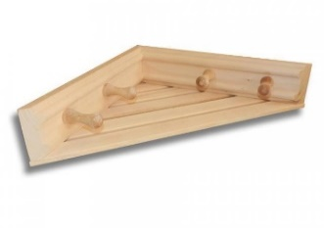
Табурет низкий |  | 450 ₽
Табурет раскладной |  | 555 ₽
Трапик узкий 30*80 |  | 270 ₽
Трапик широкий 50*80 |  | 525 ₽
Ушат малый |  | 1,020 ₽
Шайка 5 литров |  | 630 ₽

Изделия из осины
т/ф 98-38-81, 98-38-82, г. Ярославль, Тормозное шоссе, д.3
сайт: лесунас.рф
e-mail: lesunas@mail.ru
Время работы: без перерыва на обед
Пн-Пт: с 9:00 до 18:00
Сб: с 9:00 до 15:00

ИЗДЕЛИЯ ИЗ ОСИНЫ
(цена за безнальный расчёт +5% от цены прайса)
Прайс-лист от 07.08.2026 г.
НАИМЕНОВАНИЕ | ПРОФИЛЬ | Цена
ЕВРОВАГОНКА ИЗ ОСИНЫ 16х94 мм
Евровагонка из осины сорт А 2 м |  | 2,857р.
Евровагонка из осины сорт А 2,1 м |  | 3,000р.
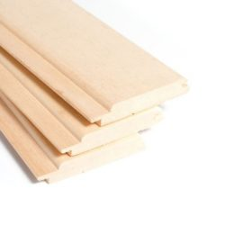
Евровагонка из осины сорт А 2,2 м |  | 3,143р.
Евровагонка из осины сорт А 2,3 м |  | 3,286р.
Евровагонка из осины сорт А 2,4 м |  | 3,429р.
Евровагонка из осины сорт А 2,5 м |  | 3,572р.
Евровагонка из осины сорт А 2,7 м |  | 3,857р.
Евровагонка из осины сорт А 3 м |  | 4,286р.
Евровагонка из осины сорт В 2 м |  | 1865р.
Евровагонка из осины сорт В 2,1 м |  | 1958р.
Евровагонка из осины сорт В 2,2 м |  | 2051р.
Евровагонка из осины сорт В 2,3 м |  | 2145р.
Евровагонка из осины сорт В 2,4 м |  | 2238р.
Евровагонка из осины сорт В 2,5 м |  | 2331р.
Евровагонка из осины сорт В 2,7 м |  | 2518р.
Евровагонка из осины сорт В 3 м |  | 2797р.
РАСКЛАДКА И НАЩЕЛЬНИК ИЗ ОСИНЫ
Нащельник 30/10/2700 сорт А |  | 165р.
Нащельник "грибок" 43/3000 сорт А |  | 100р.
Раскладка сфера 35/12/3000 сорт А |  | 240р.
Раскладка сфера 40/7/2700 сорт А |  | 220р.
Раскладка сфера 40/7/3000 сорт А |  | 240р.
НАЛИЧНИК ИЗ ОСИНЫ
Наличник гладкий 70/15/2000 сорт А |  | 400р.
Наличник гладкий 65/14/2200 сорт А |  | 250р.
Наличник гладкий 70/16/2200 сорт А |  | 450р.
ПЛИНТУС ИЗ ОСИНЫ
Плинтус гладкий 35/8/2700 сорт А |  | 160р.
Плинтус фигурный 50/8/2700 сорт А |  | 210р.
Плинтус фигурный 45/11/3000 сорт А |  | 210р.
ПОЛОК ИЗ ОСИНЫ 28х92 мм
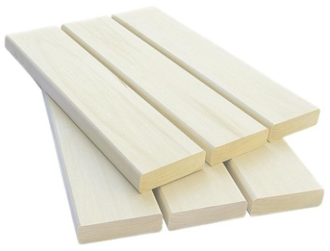
Полок из осины сорт А 2 м |  | 515р.
Полок из осины сорт А 2,1 м |  | 541р.
Полок из осины сорт А 2,2 м |  | 567р.
Полок из осины сорт А 2,3 м |  | 593р.
Полок из осины сорт А 2,4 м |  | 618р.
Полок из осины сорт А 2,5 м |  | 644р.
Полок из осины сорт А 2,7 м |  | 696р.
Полок из осины сорт А 3 м |  | 773р.
Примечание: прайс является ориентировочным, наличие и конечные цены необходимо уточнять у менеджера

Антисептик СЕНЕЖ
т/ф 98-38-81, 98-38-82, г. Ярославль, Тормозное шоссе, д.3
сайт: лесунас.рф
e-mail: lesunas@mail.ru
Время работы: без перерыва на обед
Пн-Пт: с 9:00 до 18:00
Сб: с 9:00 до 15:00
(цена за безнальный расчёт +5% от цены прайса)

АНТИСЕПТИК
Прайс-лист от 07.08.2026 г.
НАИМЕНОВАНИЕ | ПРОФИЛЬ | Объем | Цена за кан.
СЕНЕЖ ЭКОБИО - экономичный бесцветный антисептик для помещений и деревянных конструкций под навесом |  | 5 кг. | 800р.
 | 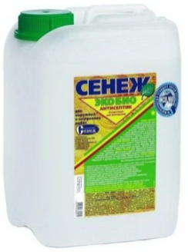 | 10 кг. | 1,420р.
СЕНЕЖ БИО - консервирующий трудновымываемый антисептик для жилых объектов в тяжелых условиях эксплуатации |  | 5 кг. | 1,140р.
 | 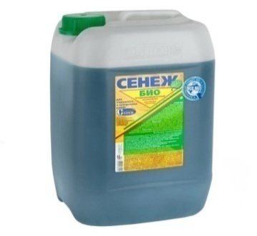 | 10 кг. | 2,050р.
СЕНЕЖ УЛЬТРА - экономичный трудновымываемый антисептик для древесины наружной и внутренней службы | 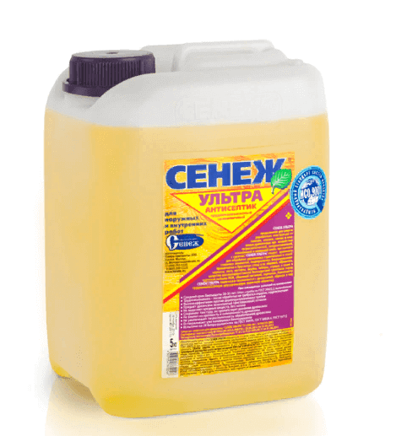 | 5 кг. | 850р.
 |  | 10 кг. | 1,580р.
СЕНЕЖ - консервирующий трудновымываемый антисептик для ответственных конструкций в тяжелых условиях эксплуатации | 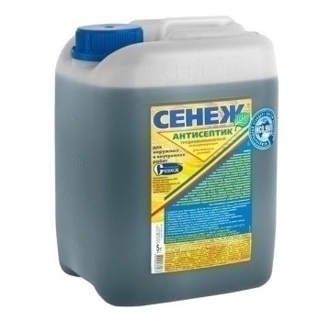 | 5 кг. | 1,000р.
 |  | 10 кг. | 1,850р.
СЕНЕЖ ОГНЕБИО ПРОФ - комплексная огнебиозащита древесины с усиленным огнезащитным действием и контрольным тоннированием |  | 6 кг. | 1,300р.
 | 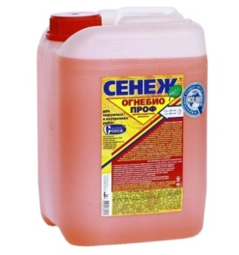 | 12 кг. | 2,400р.
Примечание: прайс является ориентировочным, наличие и конечные цены необходимо уточнять у менеджера

Погонажная продукция
т/ф 98-38-81, 98-38-82, г. Ярославль, Тормозное шоссе, д.3
сайт: лесунас.рф
e-mail: lesunas@mail.ru
Время работы: без перерыва на обед
Пн-Пт: с 9:00 до 18:00
Сб: с 9:00 до 15:00
(цена за безнальный расчёт +5% от цены прайса)

ПОГОНАЖНАЯ ПРОДУКЦИЯ (СОСНА)
Прайс-лист от 05.03.2026 г.
НАИМЕНОВАНИЕ | ПРОФИЛЬ | Цена за шт.
ПЛИНТУСА
Плинтус гладкий 20/12/2500 |  | 75р.
Плинтус гладкий 30/12/2500 |  | 95р.
Плинтус гладкий 40/12/2500 |  | 135р.
Плинтус гладкий 43/12/2500 |  | 145р.
Плинтус гладкий 50/12/2500 |  | 180р.
Плинтус гладкий 60/12/2500 |  | 195р.
Плинтус гладкий 90/17/2500 |  | 400р.
Плинтус гладкий 120/17/2500 |  | 550р.
Плинтус фигурный 30/12/2500 |  | 95р.
Плинтус фигурный 43/12/2500 |  | 145р.
Плинтус фигурный 90/17/2500 |  | 400р.
Плинтус равнополочный 50/12/2500 |  | 180р.
Плинтус разнополочный 50/12/2500 |  | 180р.
Плинтус евро 60/12/2500 |  | 195р.
РАСКЛАДКА
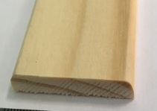
Раскладка гладкая 30/6/2500 |  | 90р.
Раскладка гладкая 40/6/2500 |  | 110р.
Раскладка гладкая 50/8/2500 |  | 130р.
Раскладка фигурная 30/8/2500 |  | 90р.
Раскладка сфера 40/8/2500 |  | 110р.
Раскладка угловая 14/14/2500 |  | 80р.
Раскладка полувалик 15/15/2500 |  | 95р.

НАЛИЧНИК
Наличник гладкий 50/12/2200 |  | 135р.
Наличник гладкий 60/12/2200 |  | 170р.
Наличник гладкий 65/12/1750 |  | 130р.
Наличник гладкий 70/12/2200 |  | 190р.
Наличник гладкий 80/12/2200 |  | 220р.
Наличник гладкий 90/12/2200 |  | 240р.
Наличник гладкий 100/12/2200 |  | 265р.
Наличник гладкий 120/12/2200 |  | 360р.
Наличник гладкий 140/12/2200 |  | 400р.
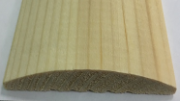
Наличник сфера 50/12/2200 |  | 135р.
Наличник сфера 60/12/2200 |  | 170р.
Наличник сфера 70/12/2200 |  | 190р.
Наличник сфера 80/12/2200 |  | 220р.
Наличник сфера 90/12/2200 |  | 240р.
Наличник сфера 100/12/2200 |  | 265р.
Наличник сфера 120/12/2200 |  | 360р.
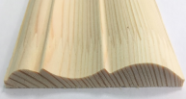
Наличник фигурный 50/12/2200 |  | 135р.
Наличник фигурный 60/12/2200 |  | 170р.
Наличник фигурный 70/12/2200 |  | 190р.
Наличник фигурный 80/12/2200 |  | 220р.
Наличник фигурный 90/12/2200 |  | 240р.
Наличник фигурный 100/12/2200 |  | 265р.
Наличник фигурный 120/12/2200 |  | 360р.
УГОЛОК
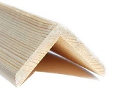
Угол наружный гладкий 20/20/2500 |  | 130р.
Угол наружный гладкий 27/27/2200 |  | 75р.
Угол наружный гладкий 30/30/2500 |  | 150р.
Угол наружный гладкий 40/40/2500 |  | 200р.
Угол наружный гладкий 50/50/2500 |  | 200р.
Угол наружный гладкий 60/60/2500 |  | 250р.
Угол наружный фигурный 30/30/2500 |  | 150р.
Угол наружный фигурный 40/40/2500 |  | 200р.
Угол внутренний фигурный 19/19/2500 |  | 130р.
ШТАПИК
Штапик оконный 10/10/2500 |  | 40р.
Штапик квадратный 10/10/2500 |  | 45р.
КОРОБКА ДВЕРНАЯ
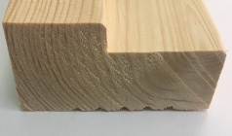
Коробка дверная 30/70/2100 А |  | 330р.
Коробка дверная 35/70/2100 В |  | 240р.
Коробка дверная 30/90/2100 А |  | 400р.
Коробка дверная 30/90/2100 В |  | 300р.
Коробка дверная 40/90/2100 В |  | 340р.
Примечание: прайс является ориентировочным, наличие и конечные цены необходимо уточнять у менеджера

Лестничный элемент
т/ф 98-38-81, 98-38-82, г. Ярославль, Тормозное шоссе, д.3
сайт: лесунас.рф
e-mail: lesunas@mail.ru
Время работы: без перерыва на обед
Пн-Пт: с 9:00 до 18:00
Сб: с 9:00 до 15:00
(цена за безнальный расчёт +5% от цены прайса)

ЛЕСТНИЧНЫЙ ЭЛЕМЕНТ
Прайс-лист от 05.03.2026 г.
НАИМЕНОВАНИЕ | ПРОФИЛЬ | Цена за шт.
БАЛЯСИНЫ
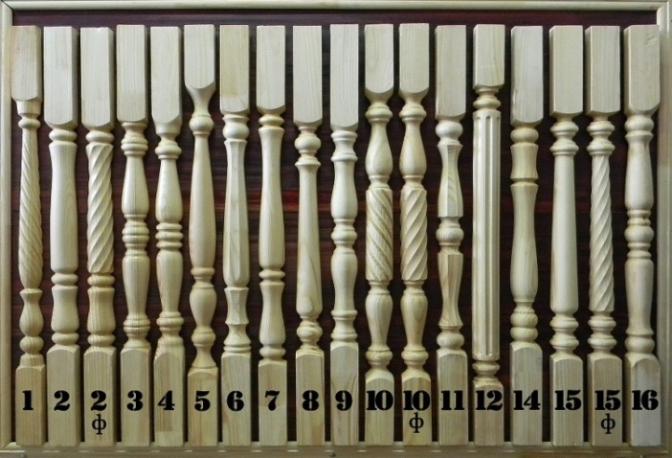
Балясина 50 №1 |  | 230р.
Балясина 50 №2 |  | 230р.
Балясина 50 №3 |  | 230р.
Балясина 50 №5 |  | 230р.
Балясина 50 №6 |  | 230р.
Балясина 50 №9 |  | 230р.
Балясина 50 №11 |  | 230р.
Балясина 50 №15 Ф |  | 230р.
СТОЛБ НАЧАЛЬНЫЙ
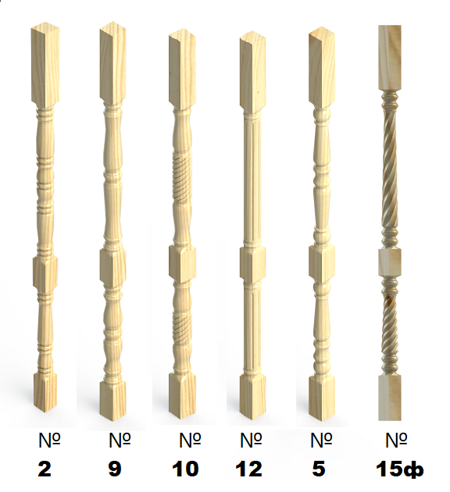
Столб начальный 90 №2 |  | 800р.
Столб начальный 90 №9 |  | 800р.
Столб начальный 90 №5 |  | 800р.
Столб начальный 90 №15 Ф |  | 800р.
ПОРУЧЕНЬ
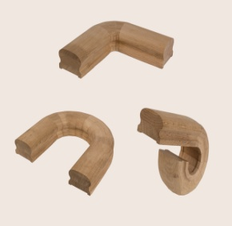
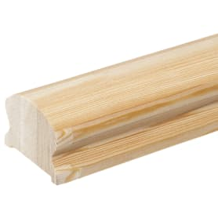
Поручень 70/43/3000 под 50 |  | 700р.
Поручень 70/43/4000 под 50 |  | 900р.
Поворот 180 град. для ПР 70 |  | 500р.
Окончание поручня (улитка) 70 град. |  | 550р.
ТЕТИВА
Тетива 60х300х6000 сорт АВ |  | 7,000р.

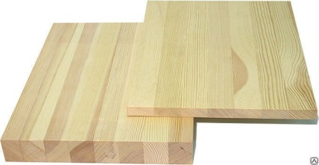
МЕБЕЛЬНЫЙ ЩИТ
Площадка 40х1000х1000 сорт АВ |  | 2,600р.
Площадка 40х1000х1200 сорт АВ |  | 3,100р.
Площадка 40х1200х1500 сорт АВ |  | 4,500р.
Мебельный щит 40х300х1000 сорт АВ |  | 700р.
Мебельный щит 40х300х1200 сорт АВ |  | 850р.
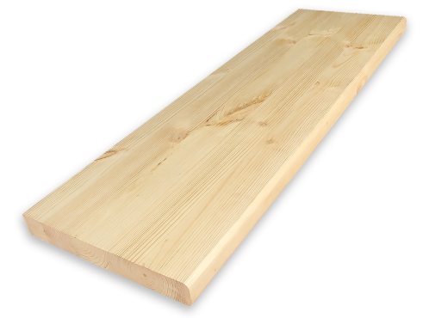
Мебельный щит (ступенька) 40х300х800 сорт АВ |  | 560р.
Мебельный щит (ступенька) 40х300х1000 сорт АВ |  | 700р.
Мебельный щит (ступенька) 40х300х1200 сорт АВ |  | 850р.
Мебельный щит (подступенька) 18х200х800 сорт АВ |  | 240р.
Мебельный щит (подступенька) 18х200х1000 сорт АВ |  | 300р.
Мебельный щит (подступенька) 18х200х1200 сорт АВ |  | 350р.
Мебельный щит 28х400х1000 сорт АВ |  | 800р.
Мебельный щит 28х400х2000 сорт АВ |  | 1,600р.
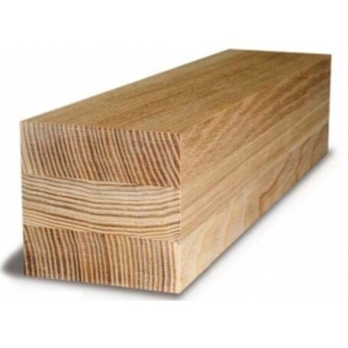
БРУС КЛЕЕНЫЙ
70х70х6000 сорт АВ |  | 2,000р.
90х90х6000 сорт АВ |  | 3,400р.
100х100х6000 сорт АВ |  | 4,200р.
120х120х6000 сорт АВ |  | 6,000р.
150х150х6000 сорт АВ |  | 9,450р.
Примечание: прайс является ориентировочным, наличие и конечные цены необходимо уточнять у менеджера

Ондулин
т/ф 98-38-81, 98-38-82, г. Ярославль, Тормозное шоссе, д.3
сайт: лесунас.рф
e-mail: lesunas@mail.ru
Время работы: без перерыва на обед
Пн-Пт: с 9:00 до 18:00
Сб: с 9:00 до 15:00
(цена за безнальный расчёт +5% от цены прайса)
Прайс-лист от 07.08.2026 г.
СМАРТ
 |  |  | Единица продажи: ЛИСТ Размер листа: 950*1950*3,0 мм Вес листа: 6 кг Количество волн: 10 Требуемый нахлест: 12 см | Наличие
Изображение | Цвет | Цена за м2 | Цена за лист
 | красный | 524 ₽ | 970 ₽ | В НАЛИЧИИ
 | коричневый | 524 ₽ | 970 ₽ | В НАЛИЧИИ
 | серый | 532 ₽ | 985 ₽ | НА ЗАКАЗ
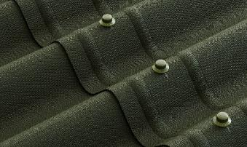 | зелёный | 532 ₽ | 985 ₽ | НА ЗАКАЗ
ОРИГИНАЛЬНЫЕ АКСЕССУАРЫ для ОНДУЛИНА Смарт |  | Цвет | Цена за шт. | Наличие
 | Конёк для Ондулина Смарт 100 х 42 см; вес 1,32 кг единица продажи: упаковка 15 шт. | красный коричневый серый | 476 ₽ | В НАЛИЧИИ
 |  | зелёный | 493 ₽
 | Ендова Ондулин 100 х 42 см; вес 1,32 кг единица продажи: упаковка 15 шт. | красный коричневый серый | 476 ₽ | НА ЗАКАЗ
 |  | зелёный | 493 ₽
 | Щипец Ондулин 100 х 21 см; вес 0,77 кг единица продажи: упаковка 15 шт. | красный коричневый серый | 476 ₽ | НА ЗАКАЗ
 |  | зелёный | 493 ₽
 | Покрывающий фартук для Ондулина Смарт материал: полипропилен длина 95 см; вес 0,57 кг единица продажи: упаковка 25 шт. | чёрный | 625 ₽ | НА ЗАКАЗ
 | Заполнитель карнизов (универсальный) длина 85,5 см; вес 0,01 кг единица продажи: упаковка 50 шт. | серый | 64 ₽ | НА ЗАКАЗ
 | Гвозди Ондулин (с литой шляпкой) длина 75 мм единица продажи: шт. (упаковка 100 шт.) | красный коричневый зелёный чёрный | 340 ₽ | НА ЗАКАЗ
 | Комплект утеплённой трубы для Ондулина Смарт основание 70 х 45см, высота 55 см вес 2,9 кг единица продажи: шт. | чёрный | 6,338 ₽ | НА ЗАКАЗ
 | Вентиляционная труба для Ондулина Смарт основание 70 х 45см, высота 70 см вес 2,25 кг единица продажи: шт. | чёрный | 3,988 ₽ | НА ЗАКАЗ
 | Лента Ондуфлеш-Супер 0,3 x 2,5 м; вес 2,3 кг единица продажи: шт. | рельеф 3D чёрный | 2,475 ₽ | НА ЗАКАЗ

Черепица
т/ф 98-38-81, 98-38-82, г. Ярославль, Тормозное шоссе, д.3
сайт: лесунас.рф
e-mail: lesunas@mail.ru
Время работы: без перерыва на обед
Пн-Пт: с 9:00 до 18:00
Сб: с 9:00 до 15:00
(цена за безнальный расчёт +5% от цены прайса)
Прайс-лист от 05.03.2026 г.
ЧЕРЕПИЦА
 |  |  | Единица продажи: ЛИСТ Размер листа: 960*1950*3,3 мм Вес листа: 6 кг Количество волн: 7 Требуемый нахлест: 12 см | Наличие
Изображение | Цвет | Цена за м2 | Цена за лист
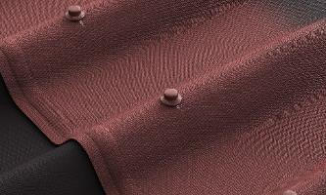 | красная | 550 ₽ | 1,030 ₽ | НА ЗАКАЗ
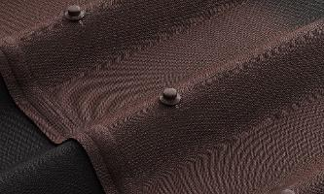 | коричневая | 550 ₽ | 1,030 ₽ | НА ЗАКАЗ
 | графит | 550 ₽ | 1,030 ₽ | НА ЗАКАЗ
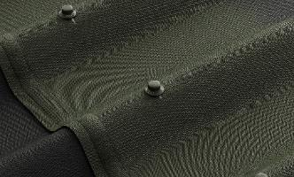 | зелёная | 572 ₽ | 1,070 ₽ | НА ЗАКАЗ
ОРИГИНАЛЬНЫЕ АКСЕССУАРЫ для Черепицы ОНДУЛИН |  | Цвет | Цена за шт. | Наличие
 | Конёк для Черепицы Ондулин 103,5 х 42 см; вес 1,38 кг единица продажи: упаковка 15 шт. | красный коричневый серый | 476 ₽ | НА ЗАКАЗ
 |  | зелёный | 493 ₽
 | Ендова Ондулин 100 х 42 см; вес 1,32 кг единица продажи: упаковка 15 шт. | красный коричневый серый | 476 ₽ | НА ЗАКАЗ
 |  | зелёный | 493 ₽
 | Щипец для Черепицы Ондулин 103,5х15 см; вес 0,55 кг единица продажи: упаковка 15 шт. | красный коричневый серый | 476 ₽ | НА ЗАКАЗ
 |  | зелёный | 493 ₽
 | Покрывающий фартук для Черепицы Ондулин материал: полипропилен длина 92,5 см; вес 0,45 кг единица продажи: упаковка 25 шт. | чёрный | 686 ₽ | НА ЗАКАЗ
 | Заполнитель карнизов для Черепицы Ондулин (комплект) длина 85,5 см; вес 0,02 кг единица продажи: упаковка 30 шт. | серый | 99 ₽ | НА ЗАКАЗ
 | Гвозди Ондулин (с литой шляпкой) длина 75 мм единица продажи: шт. (упаковка 100 шт.) | красный коричневый зелёный чёрный | 340 ₽ | НА ЗАКАЗ
 | Комплект утеплённой трубы для Черепицы Ондулин основание 70 х 49 см, высота 55 см вес 2,85 кг единица продажи: шт. | чёрный | 6,724 ₽ | НА ЗАКАЗ
 | Вентиляционная труба для Черепицы Ондулин основание 70 х 49 см, высота 70 см вес 2,20 кг единица продажи: шт. | чёрный | 4,386 ₽ | НА ЗАКАЗ
 | Лента Ондуфлеш-Супер 0,3 x 2,5 м; вес 2,3 кг единица продажи: шт. | рельеф 3D чёрный | 2,475 ₽ | НА ЗАКАЗ

Металл
т/ф 98-38-81, 98-38-82, г. Ярославль, Тормозное шоссе, д.3
сайт: лесунас.рф
e-mail: lesunas@mail.ru
Время работы: без перерыва на обед
Пн-Пт: с 9:00 до 18:00
Сб: с 9:00 до 15:00
(цена за безнальный расчёт +5% от цены прайса)
Прайс-лист от 29.07.2026 г.
НАИМЕНОВАНИЕ |  | РАЗМЕР |  | ЦЕНА
Профнастил кровельный МП20 |  | Длина | Ширина | Цена за шт
 | Оцинкованный 0,45мм | 2000 мм | 1150 мм | 1,200 ₽
 | Оцинкованный 0,45мм | 2500 мм |  | 1,600 ₽
 | Оцинкованный 0,45мм | 3000 мм |  | 1,900 ₽
Профнастил заборный С8 |  | Длина | Ширина | Цена за шт
 | Оцинкованный 0,45мм | 1800 мм | 1190 мм | 1,100 ₽
 | Оцинкованный 0,45мм | 2000 мм |  | 1,200 ₽
 | Шоколадно-коричневый 0,45мм (RAL 8017) | 1800 мм |  | 1,350 ₽
 | Шоколадно-коричневый 0,45мм (RAL 8017) | 2000 мм |  | 1,450 ₽
 | Серый графит 0,45мм (RAL 7024) | 1800 мм |  | 1,350 ₽
 | Серый графит 0,45мм (RAL 7024) | 2000 мм |  | 1,450 ₽
Труба профильная |  | Толщина | Цена за 3 м | Цена за 6 м
 | Труба профильная 20х20 | 1,5 мм | 215 ₽ | 430 ₽
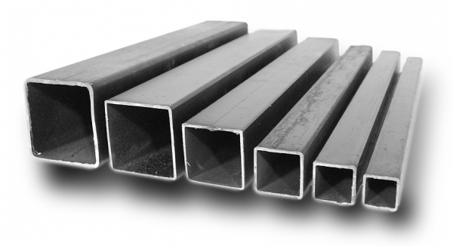
 | Труба профильная 25х25 | 1,5 мм | 272 ₽ | 544 ₽
 | Труба профильная 40х20 | 1,5 мм | 335 ₽ | 670 ₽
 | Труба профильная 40х40 | 1,5 мм | 448 ₽ | 896 ₽
 | Труба профильная 50х50 | 2 мм | 717 ₽ | 1,433 ₽
 | Труба профильная 60х60 | 2 мм | 830 ₽ | 1,660 ₽
 | Труба профильная 80х80 | 2 мм | 1,140 ₽ | 2,280 ₽
 | Труба профильная 100х100 | 3 мм | 2,056 ₽ | 4,112 ₽
Труба круглая |  | Толщина | Цена за 3 м | Цена за 6 м
 | Труба круглая ВГП 25 мм | 2,8 мм | 645 ₽ | 1,290 ₽
 | Труба круглая ВГП 32 мм | 2,8 мм | 834 ₽ | 1,668 ₽
 | Труба круглая ВГП 40 мм | 3 мм | 1,037 ₽ | 2,074 ₽
Уголок стальной |  | Толщина | Цена за 3 м | Цена за 6 м
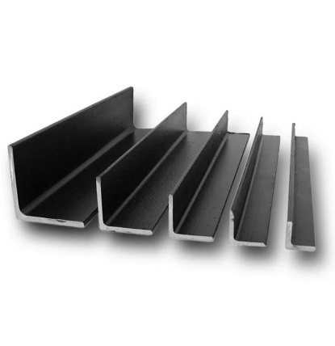
 | Уголок стальной 25х25 | 3 мм | 375 ₽ | 750 ₽
 | Уголок стальной 32х32 | 3 мм | 495 ₽ | 990 ₽
 | Уголок стальной 40х40 | 4 мм | 750 ₽ | 1,500 ₽
 | Уголок стальной 50х50 | 5 мм | 1,125 ₽ | 2,250 ₽
Полоса стальная |  | Толщина | Цена за 3 м | Цена за 6 м
 | Полоса стальная 40 мм | 4 мм | 365 ₽ | 730 ₽
 | Полоса стальная 50 мм | 5 мм | 575 ₽ | 1,150 ₽
Арматура А500С рифленая |  | Толщина | Длина | Цена за шт
 | Арматура рифленая | 6 мм | 6 м | 128 ₽
 | Арматура рифленая | 8 мм | 5,85 м | 212 ₽
 | Арматура рифленая | 10 мм | 5,85 м | 330 ₽
 | Арматура рифленая | 12 мм | 5,85 м | 477 ₽
Швеллер |  | Ширина | Длина | Цена за шт
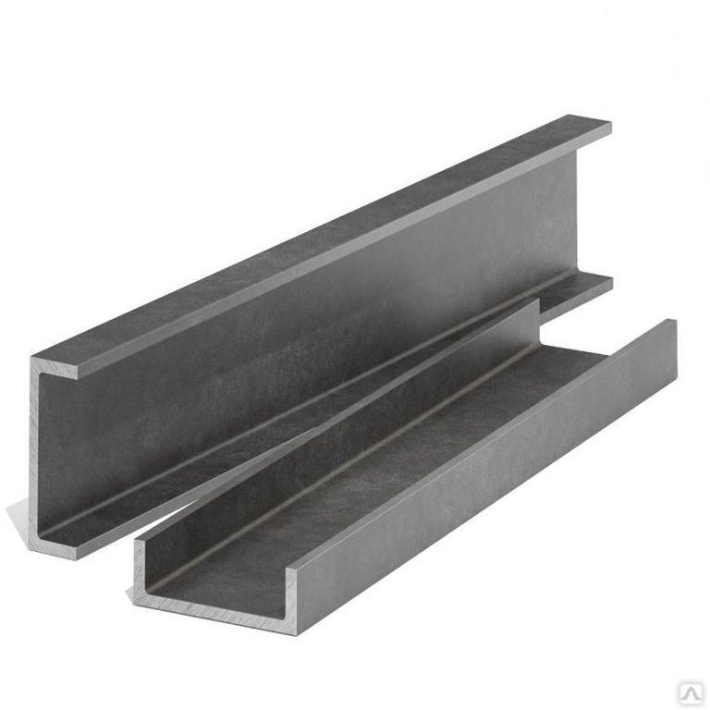
 | Швеллер профиль "П" | 80 мм | 6 м | 4,350 ₽
 | Швеллер профиль "П" | 120 мм | 6 м | 6,250 ₽
 | Швеллер профиль "П" | 140 мм | 6 м | 7,700 ₽
 | Швеллер профиль "П" | 160 мм | 6 м | 9,000 ₽
 | Швеллер профиль "П" | 220 мм | 6 м | 16,950 ₽
Примечание: прайс является ориентировочным, наличие и конечные цены необходимо уточнять у менеджера

